Sheet1
https://jawhm.or.jp/start.html
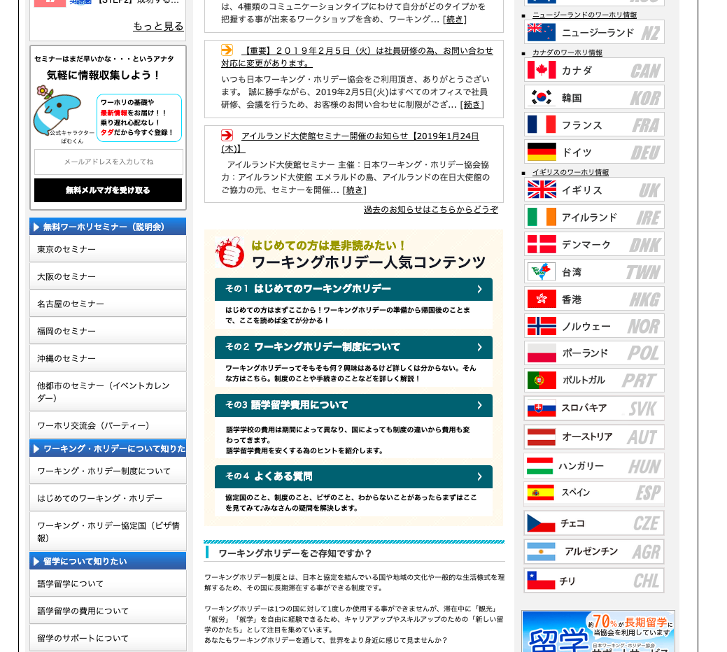
https://jawhm.or.jp/

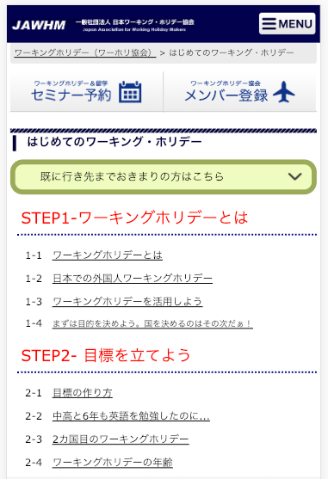

ログインボタンを追加 thêm vào nút đăng nhập(ログイン)
（TOPページ以外の全てのページに追加）
thêm vào tất cả các trang ngoài trang TOP

追加
thêm vào

https://jawhm.or.jp/step1.html
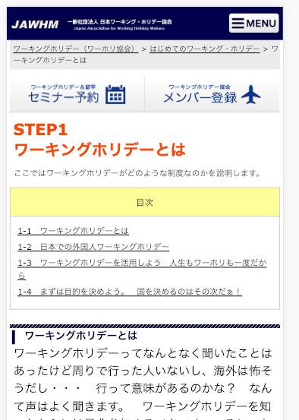

追加
thêm vào

